Poltronas
 |  |  |  |  |  |  |  | Poltronas
Foto | Referência | Dimensões | Tecido | Madeiras Classe 01 | Madeiras Classe 02 | Pinturas Especiais | Lacas Padrões | Lâminas Classe 01 | Lâminas Classe 02 | Descrição
N | POLTRONA DREY | 72 X 75 X 72,5 (Chão ao Ass. 44 Chão ao braço 60) |  |  |  |  |  |  |  | • | Estrutura em madeira maciça, natural ou tingida.

 |  |  | #1 #2 #3 | R$ 16,850.00 | R$ 16,202.00 | — | — | — | — | • | Assento superior, encosto e braços estofados, revestidos de couro ou tecido, inferior do assento madeira maciça composta - segue a cor da estrutura.

 |  |  | #4 | R$ 17,532.00 | R$ 16,858.00 | — | — | — | —

 |  |  | #5 | R$ 18,404.00 | R$ 17,696.00 | — | — | — | —

 |  |  | #6 | R$ 19,715.00 | R$ 18,957.00 | — | — | — | — | • | Este item possui restrições em alguns tecidos, favor consultar na guia "Restrições de Tecidos".

 |  |  | #7 | R$ 20,739.00 | R$ 19,941.00 | — | — | — | —

 |  |  | #8 | R$ 25,444.00 | R$ 24,465.00 | — | — | — | —

 | Cód: 103518 NCM: 94016100

N | POLTRONA MAY TWO GIRATÓRIA | 96 X 93 X 75 (Chão ao Ass. 43 Chão ao braço 53) |  |  |  |  |  |  |  | • | Base em fenolite com formato de disco pintado em preto ou areia microtextura.

 |  |  | #1 #2 #3 | R$ 39,199.00 | — | — | — | — | — | • | Toda estofada.

 |  |  | #4 | R$ 41,695.00 | — | — | — | — | — | • | Giratória 360°.

 |  |  | #5 | R$ 42,615.00 | — | — | — | — | — | • | Este item possui restrições em alguns tecidos, favor consultar na guia "Restrições de Tecidos".

 |  |  | #6 | R$ 44,875.00 | — | — | — | — | —

 |  |  | #7 | R$ 49,792.00 | — | — | — | — | —

 |  |  | #8 | R$ 56,087.00 | — | — | — | — | —

 | Cód: 103490 NCM: 94017100

N | POLTRONA 150 VERSÃO 02 | 74 X 73 X 87 |  |  |  |  |  |  |  | • | Estrutura em madeira maciça.

 |  |  |  |  |  |  |  |  |  | • | Assento e encosto estofados.
 |  |  | #1 #2 #3 | R$ 11,743.00 | R$ 11,291.00 | — | — | — | —

 |  |  | #4 | R$ 12,775.00 | R$ 12,284.00 | — | — | — | —

 |  |  | #5 | R$ 13,206.00 | R$ 12,698.00 | — | — | — | —

 |  |  | #6 | R$ 14,249.00 | R$ 13,701.00 | — | — | — | —

 |  |  | #7 | R$ 15,043.00 | R$ 14,464.00 | — | — | — | —

 |  |  | #8 | R$ 17,083.00 | R$ 16,426.00 | — | — | — | —

 | Cód: 103514 NCM: 94016100

#1#2#3 = Tecido Fornecido | #4 = Tec. Cat. 4 | #5 = Tec. Cat. 5 | #6 = Tec. Cat. 6 | #7 = Tec. Cat. 7 |  |  |  |  |  |  |  |  |  |  | T032023-01 v12.0

www.sollos.ind.br | ((49)3641 0014 - (49)3641 0201 | * pedido@sollos.ind.br | Rua Ana Riffel, 390 Bairro Industrial 89935-000 Princesa - SC
 |  |  |  |  |  |  |  | Poltronas
Foto | Referência | Dimensões | Tecido | Madeiras Classe 01 | Madeiras Classe 02 | Pinturas Especiais | Lacas Padrões | Lâminas Classe 01 | Lâminas Classe 02 | Descrição
N | POLTRONA EDDA VERSÃO 02 | 67,5 X 76 X 85 |  |  |  |  |  |  |  | • | Estrutura em madeira maciça.

 |  |  |  |  |  |  |  |  |  | • | Assento e encosto estofados, captonados.
 |  |  | #1 #2 #3 | R$ 13,792.00 | R$ 13,262.00 | — | — | — | —

 |  |  | #4 | R$ 14,737.00 | R$ 14,170.00 | — | — | — | —

 |  |  | #5 | R$ 15,096.00 | R$ 14,515.00 | — | — | — | —

 |  |  | #6 | R$ 15,966.00 | R$ 15,352.00 | — | — | — | —

 |  |  | #7 | R$ 16,578.00 | R$ 15,940.00 | — | — | — | —

 |  |  | #8 | R$ 18,244.00 | R$ 17,542.00 | — | — | — | —

 | Cód: 103510 NCM: 94016100

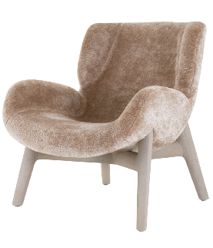 N | POLTRONA DAFF VERSÃO 02 | 72 X 83 X 83 (Chão ao Ass. 39 Chão ao braço 56) |  |  |  |  |  |  |  | • | Estrutura em madeira maciça.

 |  |  |  |  |  |  |  |  |  | • | Assento e encosto estofados e revestidos.
 |  |  | #1 #2 #3 | R$ 18,276.00 | R$ 17,573.00 | — | — | — | —

 |  |  | #4 | R$ 19,138.00 | R$ 18,402.00 | — | — | — | — | • | Este item possui restrições em alguns tecidos, favor consultar na guia "Restrições de Tecidos".

 |  |  | #5 | R$ 19,483.00 | R$ 18,734.00 | — | — | — | —

 |  |  | #6 | R$ 20,318.00 | R$ 19,537.00 | — | — | — | —

 |  |  | #7 | R$ 20,955.00 | R$ 20,149.00 | — | — | — | —

 |  |  | #8 | R$ 22,585.00 | R$ 21,716.00 | — | — | — | —

 | Cód: 103515 NCM: 94016100

N | POLTRONA WINDSOR LOUNGE | 57 X 62 X 80 |  |  |  |  |  |  |  | • | Estrutura e encosto em madeira maciça natural ou tingida.

 |  |  |  |  |  |  |  |  |  | • | Área central do assento em couro natural embutido, bordas e inferior em madeira natural ou tingida.

 |  |  | #7 | R$ 13,873.00 | R$ 13,339.00 | — | — | — | —
 |  |  |  |  |  |  |  |  |  | • | Este item possui restrições em alguns tecidos, favor consultar na guia "Restrições de Tecidos".
 |  |  | #8 | R$ 14,434.00 | R$ 13,879.00 | — | — | — | —

 | Cód: 103508 NCM: 94016900

#1#2#3 = Tecido Fornecido | #4 = Tec. Cat. 4 | #5 = Tec. Cat. 5 | #6 = Tec. Cat. 6 | #7 = Tec. Cat. 7 |  |  |  |  |  |  |  |  |  |  | T032023-01 v12.0

www.sollos.ind.br | ((49)3641 0014 - (49)3641 0201 | * pedido@sollos.ind.br | Rua Ana Riffel, 390 Bairro Industrial 89935-000 Princesa - SC

Mesas Centro
 |  |  |  |  |  |  |  | Mesas Centro
Foto | Referência | Dimensões | Tecido | Madeiras Classe 01 | Madeiras Classe 02 | Pinturas Especiais | Lacas Padrões | Lâminas Classe 01 | Lâminas Classe 02 | Descrição
N | MESA CENTRO ARIS TAMPO LÂMINA |  |  |  |  |  |  |  |  | • | Tampo em MDF laminado com moldura em madeira maciça e centro em vidro transparente.

 |  | Ø 130 x 35 | — | R$ 34,747.00 | — | — | — | — | —
 |  |  |  |  |  |  |  |  |  | • | Base em madeira maciça com fixação em metal fundido pintado de preto microtextura.
 |  | Ø 140 x 35 | — | R$ 39,373.00 | — | — | — | — | —

 |  | Ø 160 x 35 | — | R$ 43,972.00 | — | — | — | — | —

 |  | Ø 180 x 35 | — | R$ 48,340.00 | — | — | — | — | — | • | Inferior do tampo será em areia ou preto microtextura.

 |  | Ø 200 x 35 | — | R$ 62,751.00 | — | — | — | — | —

 | Cód: 103524 NCM: 94038900

N | MESA CENTRO ARIS TAMPO MÁRMORE |  |  |  |  |  |  |  |  | • | Tampo em mármore Nero, verde alpi, branco, rosa, carrara ou pedra sabão.

 |  |  |  |  |  |  |  |  |  | • | Acompanha filetes em latão brilho ou escovado fosco (pode oxidar com o tempo). Acabamento do filete segue o mármore, quando fosco será em latão escovado fosco, quando brilho será em latão brilho.

 |  | Ø 130 x 35 | — | R$ 67,623.00 | — | — | — | — | —

 |  | Ø 140 x 35 | — | R$ 79,140.00 | — | — | — | — | —

 |  | Ø 160 x 35 | — | R$ 90,948.00 | — | — | — | — | —

 |  | Ø 180 x 35 | — | R$ 114,961.00 | — | — | — | — | —
 |  |  |  |  |  |  |  |  |  | • | Base em madeira maciça com fixação em metal fundido pintado de preto microtextura.
 |  | Ø 200 x 35 | — | R$ 139,940.00 | — | — | — | — | —

 |  |  |  |  |  |  |  |  |  | • | Inferior do tampo será em areia ou preto microtextura.

 | Cód: 103497 NCM: 94038900

#1#2#3 = Tecido Fornecido | #4 = Tec. Cat. 4 | #5 = Tec. Cat. 5 | #6 = Tec. Cat. 6 | #7 = Tec. Cat. 7 |  |  |  |  |  |  |  |  |  |  | T032023-01 v12.0

www.sollos.ind.br | ((49)3641 0014 - (49)3641 0201 | * pedido@sollos.ind.br | Rua Ana Riffel, 390 Bairro Industrial 89935-000 Princesa - SC
 |  |  |  |  |  |  |  | Mesas Centro
Foto | Referência | Dimensões | Tecido | Madeiras Classe 01 | Madeiras Classe 02 | Pinturas Especiais | Lacas Padrões | Lâminas Classe 01 | Lâminas Classe 02 | Descrição
N | MESA CENTRO ROOTS MÁRMORE |  |  |  |  |  |  |  |  | • | Estrutura inteiriça em mármore.

 |  |  |  |  |  |  |  |  |  | • | Peça inteira composta por 04 módulos de mármore unidos centralmente por estrutura em mármore.

 |  | 131 x 126 x 35 | — | Sob Consulta |  | — | — | — | —

 | Cód: 103494 NCM: 94038900

M | MESA CENTRO JARDIM |  |  |  |  |  |  |  |  | • | Tampos de vidro fume ou bronze com bordas em latão escurecido ou metalizado bronze envelhecido.

 |  |  |  |  |  |  |  |  |  | • | Hastes em preto microtextura, latão brilho e metalizados.

 |  |  |  | Preto textura | Latão | Metalizados |  |  |  | • | Quando em metalizado: bronze, bronze envelhecido e ônix.

 |  | Ø100x48 cm | — | R$ 33,221.00 | — | — | — | — | —

 | Cód: 103504 NCM: 94038900

#1#2#3 = Tecido Fornecido | #4 = Tec. Cat. 4 | #5 = Tec. Cat. 5 | #6 = Tec. Cat. 6 | #7 = Tec. Cat. 7 |  |  |  |  |  |  |  |  |  |  | T032023-01 v12.0

www.sollos.ind.br | ((49)3641 0014 - (49)3641 0201 | * pedido@sollos.ind.br | Rua Ana Riffel, 390 Bairro Industrial 89935-000 Princesa - SC
 |  |  |  |  |  |  |  | Mesas Centro
EXEMPLOS DE MONTAGEM - MESA DE CENTRO JARDIM
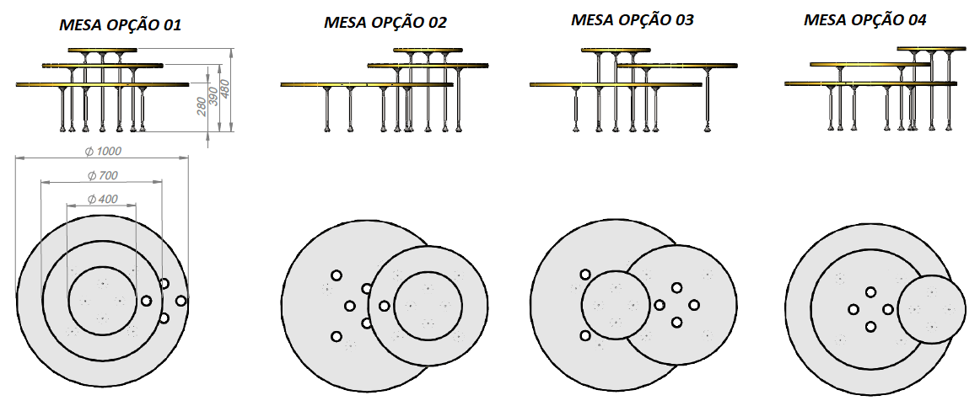

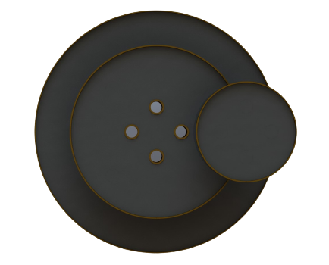
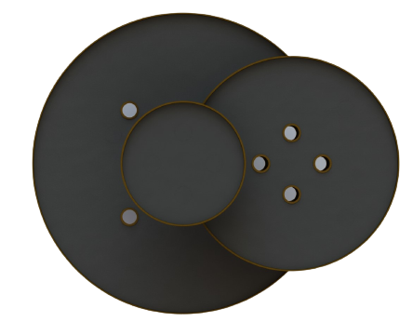
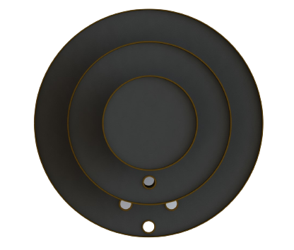
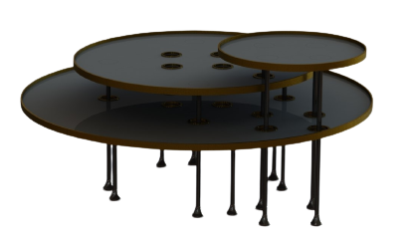

#1#2#3 = Tecido Fornecido | #4 = Tec. Cat. 4 | #5 = Tec. Cat. 5 | #6 = Tec. Cat. 6 | #7 = Tec. Cat. 7 |  |  |  |  |  |  |  |  |  |  | T032023-01 v12.0

www.sollos.ind.br | ((49)3641 0014 - (49)3641 0201 | * pedido@sollos.ind.br | Rua Ana Riffel, 390 Bairro Industrial 89935-000 Princesa - SC

Mesas de Apoio
 |  |  |  |  |  |  |  | Mesas de Apoio
Foto | Referência | Dimensões | Tecido | Madeiras Classe 01 | Madeiras Classe 02 | Pinturas Especiais | Lacas Padrões | Lâminas Classe 01 | Lâminas Classe 02 | Descrição
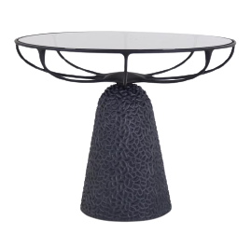 N | MESA DE APOIO LEAF REDONDA - CARVED | Ø70 x 55 |  |  |  |  |  |  |  | • | Estrutura do tampo em metal com acabamento em preto microtextura, preto fosco ou metalizados.

 |  |  |  |  |  |  |  |  |  | • | Tampo em vidro 10mm, disponível em vidro fumê.

 |  |  | — | R$ 16,119.00 | — | — |  | — | — | • | Base em carved disponível nos tingimentos: Coal e areia.

 |  |  |  |  |  |  |  |  |  | • | Quando base em carved coal, o vidro será fumê, quando em carved areia, o vidro será transparente com borda preta.

 | Cód: 103527 NCM: 94036000 |  |  |  |  |  |  |  |  | • | Não pode ser aplicado o metalizado bronze.

#1#2#3 = Tecido Fornecido | #4 = Tec. Cat. 4 | #5 = Tec. Cat. 5 | #6 = Tec. Cat. 6 | #7 = Tec. Cat. 7 |  |  |  |  |  |  |  |  |  |  | T032023-01 v12.0

www.sollos.ind.br | ((49)3641 0014 - (49)3641 0201 | * pedido@sollos.ind.br | Rua Ana Riffel, 390 Bairro Industrial 89935-000 Princesa - SC

